Tạo lịch test+phỏng vấn
TẠO LỊCH :

Yêu cầu :
- Sắp xếp thời gian test và phỏng vấn
- Được chỉnh sửa thời gian test, phỏng vấn
- Trích xuất được file tổng hợp theo từng ngày test và phỏng vấn theo mẫu
- Mẫu lịch test :

- Mẫu lịch phỏng vấn :

Nội dung :
- Lấy được dữ liệu thông tin của ứng viên từ < quản lý hồ sơ ứng viên >
- Gửi trực tiếp thời gian test và phỏng vấn đến email của ứng viên

Kết quả :
- Nhập trực tiếp kết quả vào file theo mẫu :

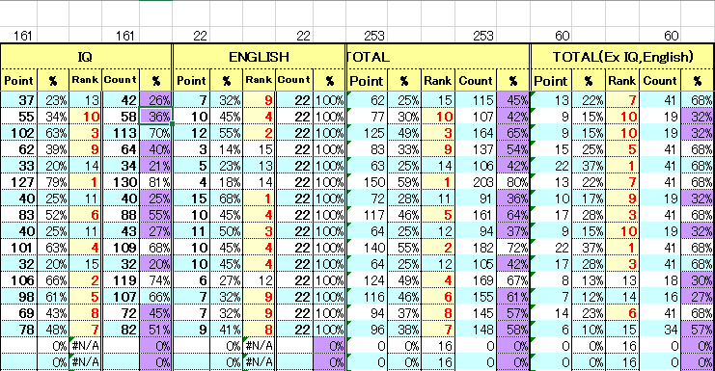

- Point : điểm số câu có đáp án đúng
- % : % câu có đáp án đúng trên tổng số câu
- Rank : xếp hạng các câu đúng trên tổng số câu
- Count : tổng số câu thực tế đã làm
- % : % câu thực tế đã làm trên tổng số câu

